PERTANYAAN
Daftar Pertanyaan :

# Menu Station & Route
 | 1. Pada Sub Menu Station, terdapat Line Order. Maksudnya apa ?
 | 2. Pada Sub Menu Station, terdapat Station Type yang terdiri dari 2 jenis yaitu Real Station dan Major Point. Maksudnya apa dan perbedaan nya apa ?
 | 3. Masih pada Sub Menu Station, terdapat Station Direction yang terdiri dari 2 jenis yaitu UP dan DOWN. Maksudnya bagaimana ?

 | 4. Pada Sub Menu Route (Map)
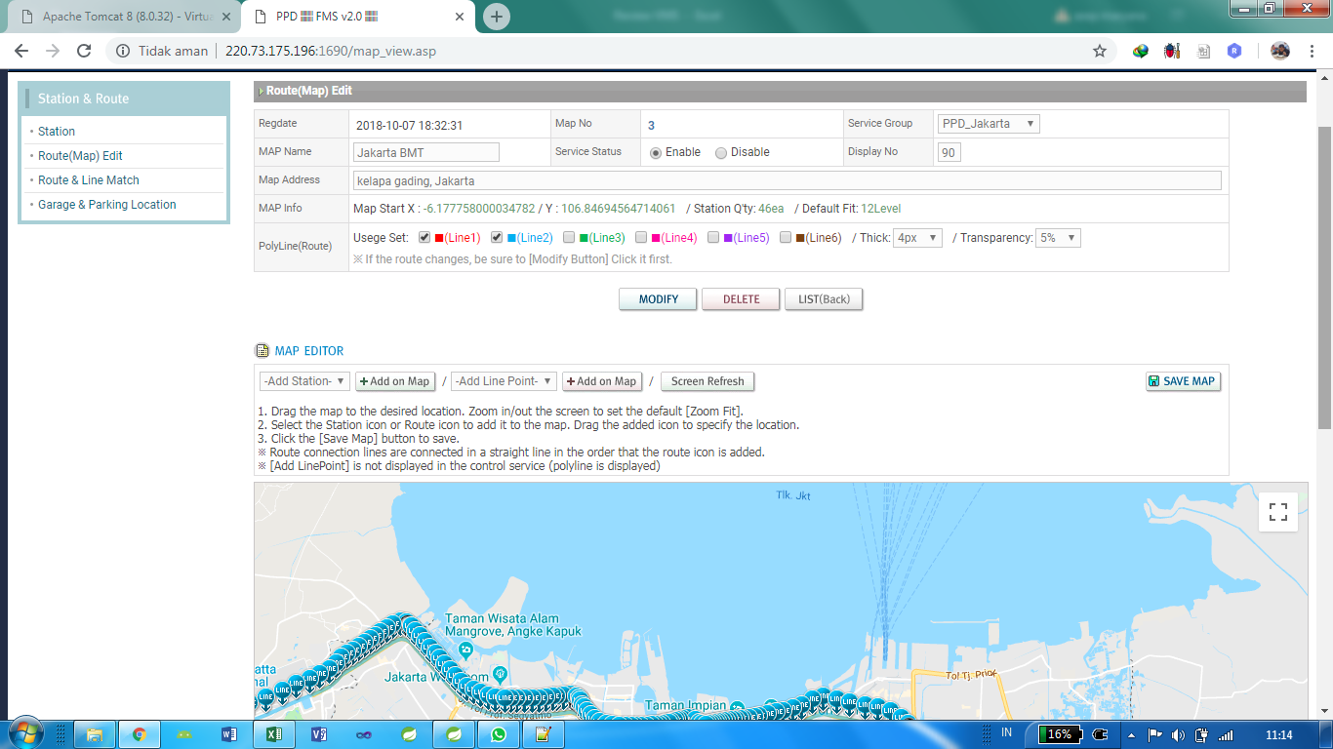

 | Pada contoh capture diatas, terdapat data Station Qty: 46ea, Default Fit: 12 level. Maksudnya apa dan nilai nya diambil dari mana ?
 | PolyLine (Route) pada capture gambar diatas terdapar Line1 sd Line6 yang warna nya berbeda-beda. Maksudnya bagaimana ?
 | Bagaimana cara membuat Line-Line tersebut jika suatu saat akan menambah atau menghapus ?
 | Cara penggunaan Map Editor ?

 | 5. Route & Line Match
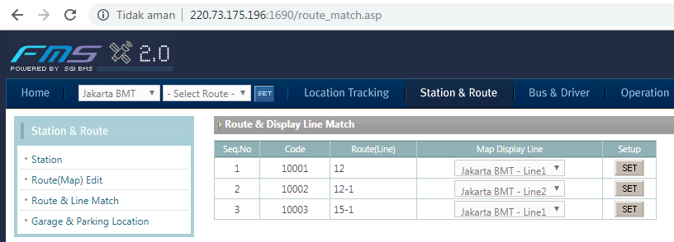

 | Maksud Route Line Match pada halaman ini bagaimana ?

